Hoja1
2024-05-07

BUENOS AIRES luquearti@gmail.com
BUENOS AIRES luquearti@gmail.com
____________________________________________________________________________________
"SOGA MULTIFILAMENTO ”
“REFORZADA”
“de Polipropileno"
COD. | MEDIDA | ROLLO POR | PRECIO x M.
S-076 | 3mm. | 200 m. | 41.90
S-077 | 4mm. | 200 m. | 47.80
S-078 | 5mm. | 200 m. | 57.85
S-079 | 6mm. | 100 m. | 73.70
S-080 | 8mm. | 100 m. | 147.20
S-081 | 10mm. | 100 m. | 221.00
S-082 | 12mm. | 100 m. | 344.00
S-083 | 14mm. | 100 m. | 475.00
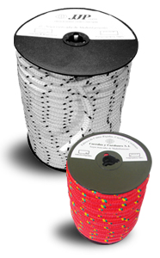
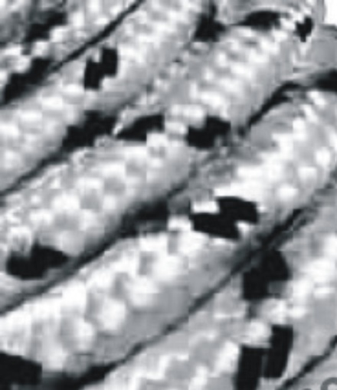

 | N

